Hoja1
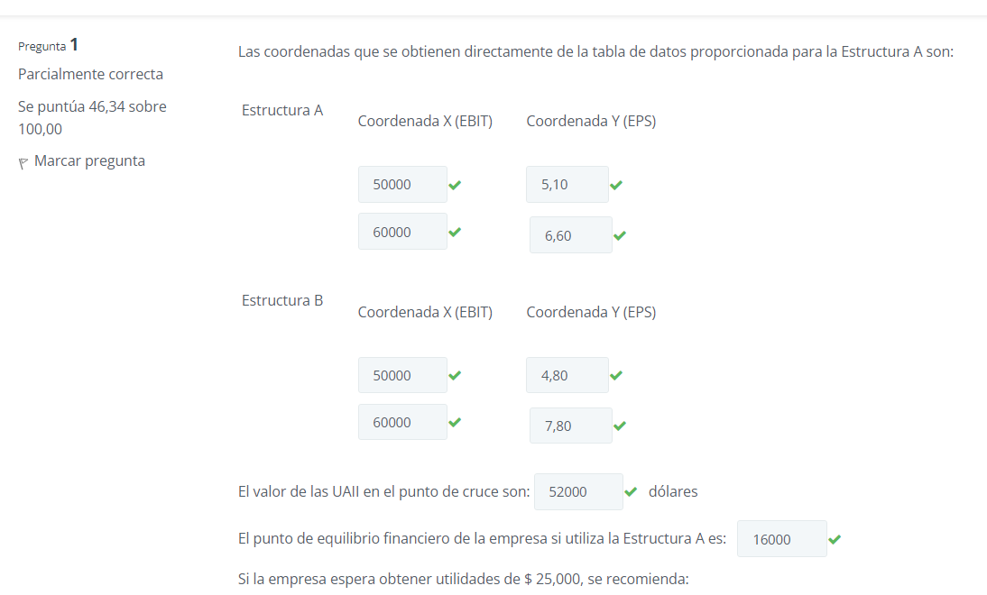
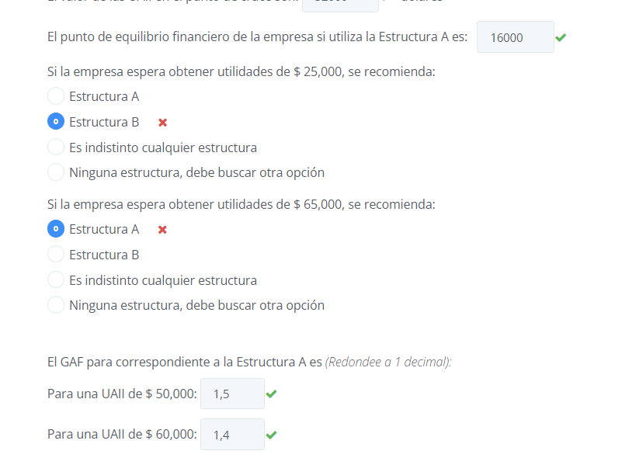
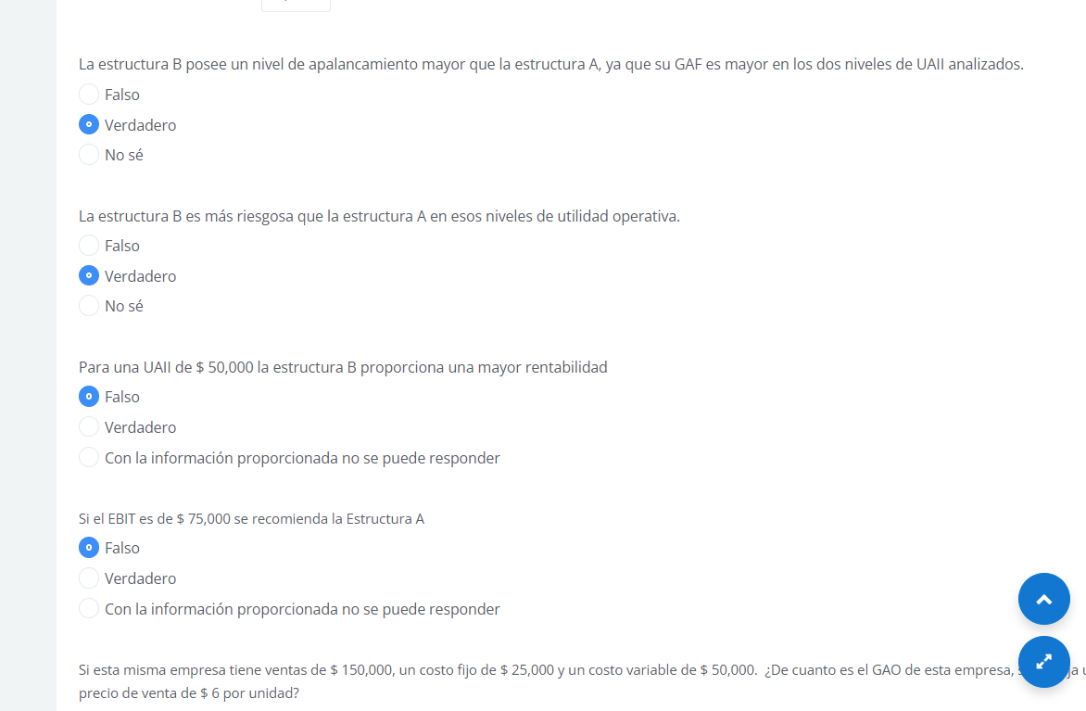
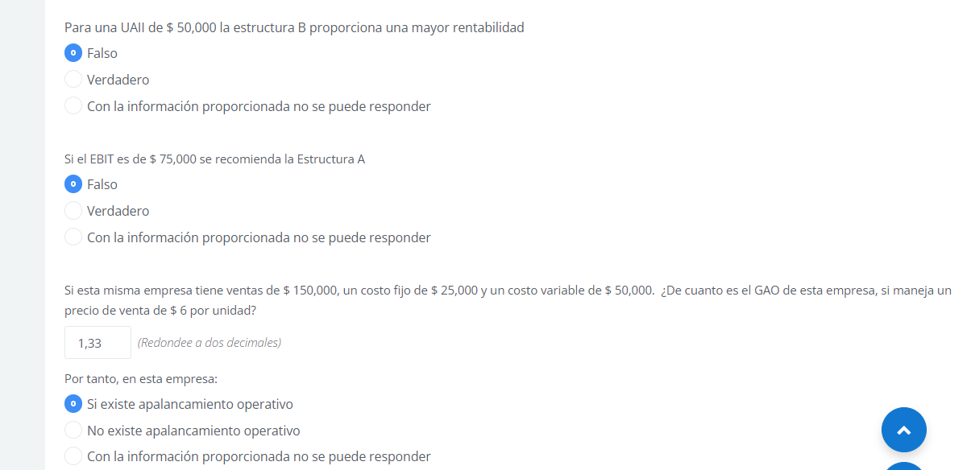
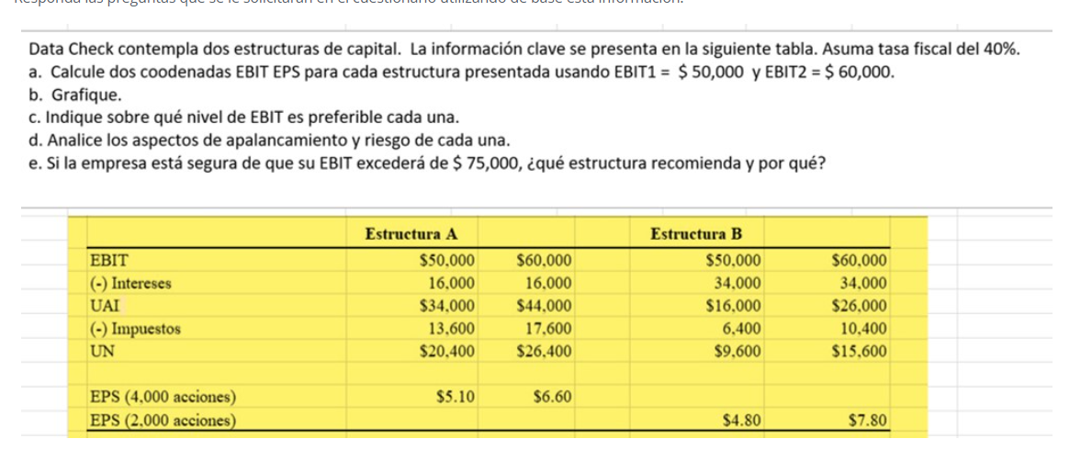

 | Estructura A |  |  |  | Estructura B
 | EBIT = UAII | Q50,000.00 | Q60,000.00 |  | EBIT = UAII | Q50,000.00 | Q60,000.00
 | (-) Intereses | Q16,000.00 | Q16,000.00 |  | (-) Intereses | Q34,000.00 | Q34,000.00
 | UAI | Q34,000.00 | Q44,000.00 |  | UAI | Q16,000.00 | Q26,000.00
 | (-) Impuestos | Q13,600.00 | Q17,600.00 |  | (-) Impuestos | Q6,400.00 | Q10,400.00
 | UN | Q20,400.00 | Q26,400.00 |  | UN | Q9,600.00 | Q15,600.00

 | (-) Dividendos Preferentes | Q- | Q- |  | (-) Dividendos Preferentes | Q- | Q-
 | UDAC | Q20,400.00 | Q26,400.00 |  | UDAC | Q9,600.00 | Q15,600.00
 | EPS (UPA) UDAC/No. Acciones comunes | Q5.10 | Q6.60 |  | EPS (UPA) UDAC/No. Acciones comunes | Q4.80 | Q7.80
 |  | 5.1 | 6.6
 | Cantidad acciones | 4000 |  |  | Cantidad acciones | 2000

a) | Coordenadas | X | Y |  |  | X | Y
 |  | Q50,000.00 | Q5.10 |  |  | Q50,000.00 | Q4.80
 |  | Q60,000.00 | Q6.60 |  |  | Q60,000.00 | Q7.80
 | PE Financiero | Q16,000.00 | Q- |  | PE Financiero | Q34,000.00 | Q-
TGRÁFICO EBIT-EPS
b)

$$UAII=Intereses+\frac{Dividendo Preferente}{1 −Tasa Fiscal}$$

$$UPA=\frac{\left(1−0.40\right)∗\left(UAII−16,000\right)−0}{4,000}= \frac{\left(1−0.40\right)∗\left(UAII−34,000\right)−0}{2,000}$$
 | La que esté más arriba es mejor del punto de Equilibrio

c) |  | 0.6 |  |  |  | 0.6
 |  | 0.6 UAII | -9600 | Q- | = | 0.6 UAII | -20400 | 0
 |  | 4000 |  |  |  | 2000
 |  | 0.6 UAII | -Q9,600.00 |  | = | 0.6 UAII | -20400
 |  | 4000 |  |  |  | 2000
 | 2000 | 1200 | UAII | -Q19,200,000.00 | = | 2400 | UAII | -Q81,600,000.00 | 4000
 |  | -1200 | UAII |  | = | -Q62,400,000.00
 |  |  |  | UAII | = | Q52,000.00

 |  |  |  |  |  | 3.1 | 2.3
d)
 | Estructura A |  |  |  | Estructura B
 | EBIT = UAII | Q50,000.00 | Q60,000.00 |  | EBIT = UAII | Q50,000.00 | Q60,000.00
 | (-) Intereses | Q16,000.00 | Q16,000.00 |  | (-) Intereses | Q34,000.00 | Q34,000.00
 | UAI | Q34,000.00 | Q44,000.00 |  | UAI | Q16,000.00 | Q26,000.00
 | (-) Impuestos | Q13,600.00 | Q17,600.00 |  | (-) Impuestos | Q6,400.00 | Q10,400.00
 | UN | Q20,400.00 | Q26,400.00 |  | UN | Q9,600.00 | Q15,600.00
 | (-) Dividendos Preferentes | Q- | Q- |  | (-) Dividendos Preferentes | Q- | Q-
 | UDAC | Q20,400.00 | Q26,400.00 |  | UDAC | Q9,600.00 | Q15,600.00

 | c) Apalancamiento Financiero
 | Estructura A |  |  |  | Estructura B
 |  | 1.5 | 1.4 |  |  | 3.1 | 2.3

La estructura B posee un nivel de apalancamiento mayor que la estructura A, ya que su GAF es mayor en los dos niveles de UAII analizados. Por tanto, la estructura B es más riesgosa que la estructura A en esos niveles de utilidad operativa. Para una UAII de $50,000.00 la estructura A proporciona una mayor rentabilidad y con una UAII de $60,000.00 es la B
En la estructura A: Si la empresa tienen un UAII de $50,000.00, por cada punto porcentual que cambien sus utilidades operativas, sus UPA van a cambiar 1.5%, y a un nivel de $60,000.00 de UAII, cambiarán en un 1.4%.
En la estructura A: Si la empresa tienen un UAII de $50,000.00, por cada punto porcentual que cambien sus utilidades operativas, sus UPA van a cambiar 3.1%, y a un nivel de $60,000.00 de UAII, cambiarán en un 2.3%.

e)

 | Ventas | Q150,000.00
 | (-) CV | Q50,000.00 |  | Q6.00 | por unidad
 | Utilidad Bruta | Q100,000.00 |  | 25000 | unidades
 | (-) CF | Q25,000.00
 | UAII | Q75,000.00

 | GAO | Q1.33

